Calculette nouvelle étiquette
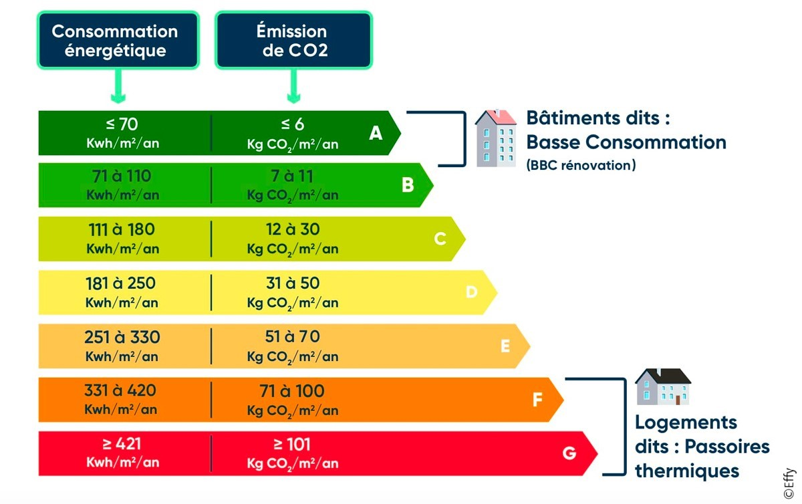
Calculette | Nouveaux seuils DPE petites surfaces

Surface logement | 10.000 | m² | Renseignez les données dans les cellules beiges, selon le DPE actuel du logement
Altitude | 10 | m
Consommation en énergie primaire | 10 | kWh/m²/an
Emissions de gaz à effet de serre | 10 | kg eqCO2/m²/an
Ancienne étiquette | B
Nouvelle étiquette | B

 | Pour information, les nouveaux seuils s'appliquant pour cette surface et altitude sont calculés ci-dessous
A |  | B |  | C |  | D |  | E |  | F
CEP_a (kWh/m²/an) | EGES_a (kgeqC02/m²/an) | CEP_b (kWh/m²/an) | EGES_b (kgeqC02/m²/an) | CEP_c (kWh/m²/an) | EGES_c (kgeqC02/m²/an) | CEP_d (kWh/m²/an) | EGES_d (kgeqC02/m²/an) | CEP_e (kWh/m²/an) | EGES_e (kgeqC02/m²/an) | CEP_f (kWh/m²/an) | EGES_f (kgeqC02/m²/an)
124.00 | 10.00 | 164.00 | 15.00 | 329.00 | 40.00 | 428.00 | 62.00 | 533.24 | 84.00 | 640.00 | 115.00
11
12
13
14
15
16
17
18
19
20
21
22
23
24
25
26
27
28
29
30
31
32
33
34
35
36
37
38
39
40

Anciens seuils

